상품제안서
독일 미켈란젤로 패턴 리빙 보냉백 20L | 상품코드: F26718

 |  |  |  |  |  |  | 02-412-0044 | www.easy1.co.kr
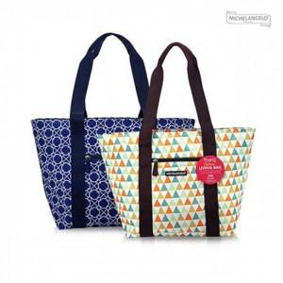

【상세/제작정보】 | 인쇄 / 스티커 / 선물포장 자세한 내용은 문의

【인쇄/포장옵션】 | / 포장불가능

【공급단가】 | 수량 | 20~ | 50~ | 100~ | 300~ | 500~
*VAT별도 | 단가 | 21,370원 | 21,030원 | 20,520원 | 20,000원 | 19,660원

【상품 URL】 | https://dev.easy1.co.kr:443/src/goods_detail.php?gdno=26718

